Sheet1
y_true | y_pred_prob | smiles | Molecule
1 | 0.9999 | C=C(C(N)=O)[C@@H](NC(=O)[C@H](Cc1c[nH]c2ccccc12)NC(=O)[C@@H]1CCCN1C(=O)[C@@H](N)Cc1ccc(O)cc1)c1ccoc1 | 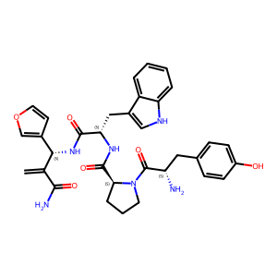
0 | 0.1189 | C=CCN(CC=C)CCc1c[nH]c2ccc(F)cc12 | 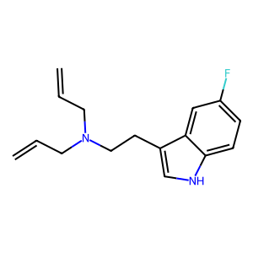
1 | 0.9827 | C=CCN1CC[C@]23c4c5ccc(O)c4O[C@H]2/C(=N/N=C2\CC[C@@]4(O)[C@H]6Cc7ccc(O)c8c7[C@@]4(CCN6CC=C)[C@H]2O8)CC[C@@]3(O)[C@H]1C5 | 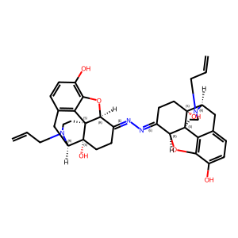
0 | 0.3447 | CC(=O)NCc1ccccc1CC(=O)N(C)[C@H](CN1CCCC1)c1ccccc1 | 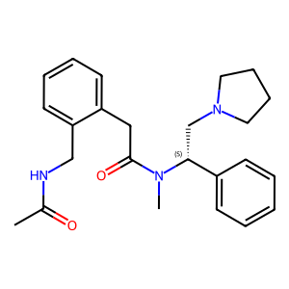
1 | 0.9757 | CC(=O)N[C@@H](CCCN=C(N)N)C(=O)N[C@@H](CC1CCCCC1)C(=O)N[C@H]1CC[C@@H]2SC[C@H](C(=O)N[C@H](CCCN=C(N)N)C(=O)NC(Cc3ccc(Cl)cc3)C(N)=O)N2C1=O | 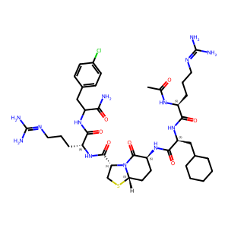
1 | 0.9849 | CC(=O)Nc1ccc(CN2CCC[C@@H]2C/N=C(\S)N2Cc3ccccc3C[C@H]2CNC(=O)Nc2ccccc2)cc1 | 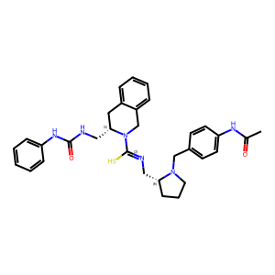
0 | 0.0128 | CC(=O)c1ccc(-c2cccn(C(CN3CCC(O)C3)c3ccccc3)c2=O)cc1 | 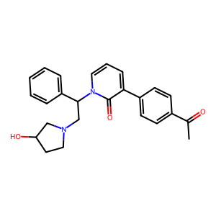
1 | 0.9964 | CC(C)(C)[C@@](C)(O)[C@H]1C[C@@]23CC[C@]1(OCCF)[C@@H]1Oc4c(O)ccc5c4[C@@]12CCN(CC1CC1)[C@@H]3C5 | 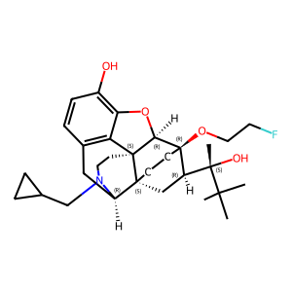
1 | 0.9678 | CC(C)(CO)C(=O)N(CCN1[C@H]2CC[C@@H]1C[C@H](c1cccc(C(N)=O)c1)C2)CC1CCCCC1 | 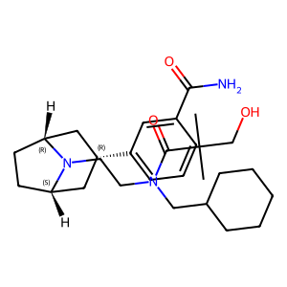
1 | 0.9673 | CC(C)C[C@H](O)C(=O)N(CCN1[C@H]2CC[C@@H]1C[C@H](c1cccc(C(N)=O)c1)C2)CC1CCCCC1 | 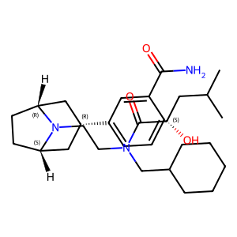
0 | 0.5548 | CC(C)N1CN(c2ccccc2)C2(CCN(C(c3ccccc3)c3ccccc3)CC2)C1=O | 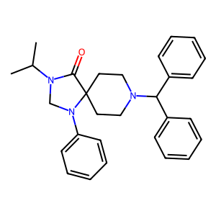
1 | 0.9631 | CC(C)NC(=O)N(CCN1[C@H]2CC[C@@H]1C[C@H](c1cccc(C(N)=O)c1)C2)CC1CCCCC1 | 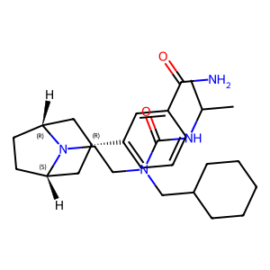
1 | 0.995 | CC(C)[C@@H](NC(=O)[C@H](Cc1ccccc1)NC(=O)[C@@H]1CCCN1C(=O)[C@@H](N)Cc1ccc(O)cc1)C(=O)NCc1ccccc1 | 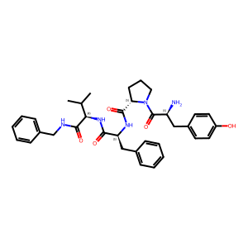
1 | 0.851 | CC(C)[C@H]1CC[C@H](N2CCC(N3C(=O)Cc4ccccc43)CC2)CC1 | 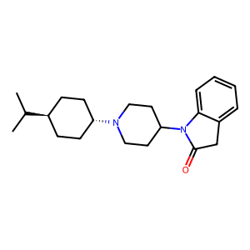
1 | 0.9348 | CC(CO)(CO)C(=O)N(CCN1[C@H]2CC[C@@H]1C[C@H](c1cccc(C(N)=O)c1)C2)CC1CCCCC1 | 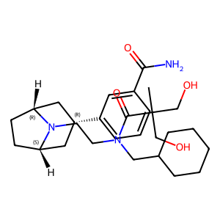
1 | 0.9411 | CC1(C)CCC(N2CCC3(CC2)C(=O)NCN3c2ccccc2)c2ccc(F)cc21 | 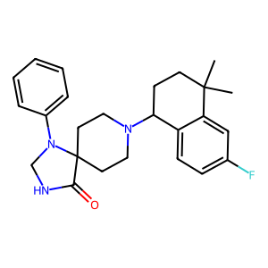
1 | 0.8212 | CC1(C)c2[nH]nc(Nc3ncnc4ccoc34)c2CN1C(=O)N[C@H]1C[C@@H]1c1ccccc1 | 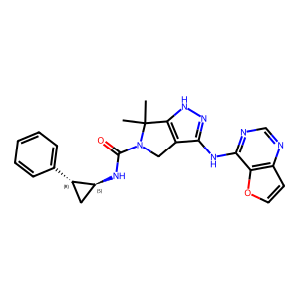
1 | 0.829 | CC1(N2CCC(n3c(-c4cccc(CN)c4)nc4ccccc43)CC2)CCCCCCC1 | 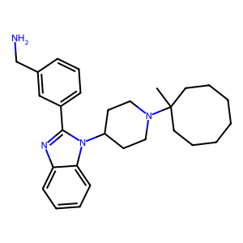
1 | 0.2504 | CC1(N2CCC(n3cnc4ccccc43)CC2)CCCCCCC1 | 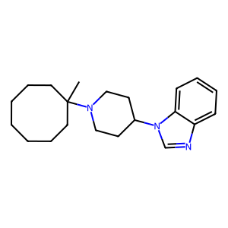
1 | 0.4708 | CC1Cc2c([nH]c3ccc(F)cc23)C2(CCC(c3ccccc3)(N(C)C)CC2)O1 | 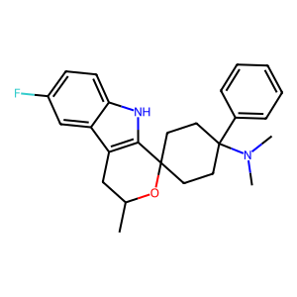
0 | 0.2409 | CCC(=O)N(CCCCCCCNC(=O)c1nn(-c2ccc(Cl)cc2Cl)c(-c2ccc(Cl)cc2)c1C)C1CCN(CCc2ccccc2)CC1 | 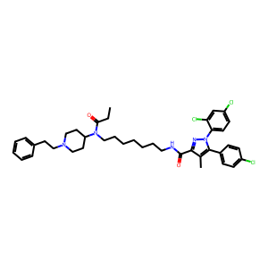
1 | 0.9999 | CCC(=O)NCCc1ccc2[nH]c3c(c2c1)C[C@@]1(O)C2Cc4ccc(O)c5c4[C@@]1(CCN2CC1CC1)[C@H]3O5 | 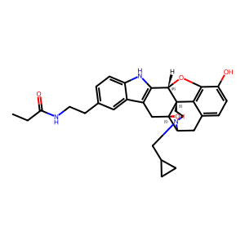
1 | 0.9977 | CCC(C)(C)[C@](C)(O)[C@H]1C[C@@]23CC[C@]1(OC)[C@@H]1Oc4c(O)ccc5c4[C@@]12CCN(CC1CC1)[C@@H]3C5 | 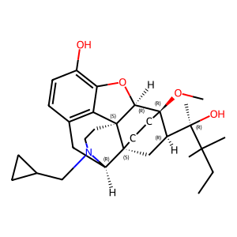
1 | 0.8252 | CCC1C(=O)N(C2CCN([C@H]3CC[C@@H](C(C)C)CC3)CC2)c2ccccc21 | 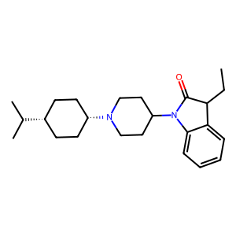
1 | 0.999 | CCC1O[C@](C)(C(C)(C)C)[C@H]2C[C@@]34CC[C@]2(O1)[C@@H]1Oc2c(O)ccc5c2[C@@]13CCN(CC1CC1)[C@@H]4C5 | 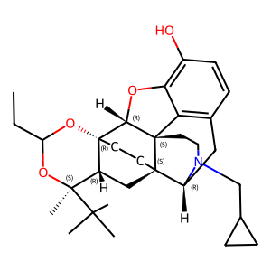
1 | 0.9959 | CCCCCNC(=O)N(CCN1[C@H]2CC[C@@H]1C[C@H](c1cccc(O)c1)C2)CC1CCCCC1 | 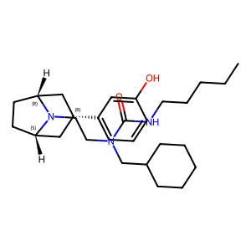
1 | 0.9468 | CCCCN(Cc1ccccc1)C[C@@H](O)CN1CN(c2ccccc2)C2(CCN(CCc3ccccc3-c3cccs3)CC2)C1=O | 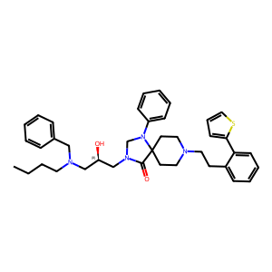
1 | 0.986 | CCN(C(C)=O)c1nc2cc3c(cc2s1)C[C@@H]1[C@@H]2CCCC[C@]32CCN1CC1CC1 | 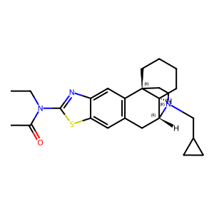
0 | 0.1932 | CCN(CC)C(=O)c1ccc(C(=C2CCNCC2)c2cccs2)cc1 | 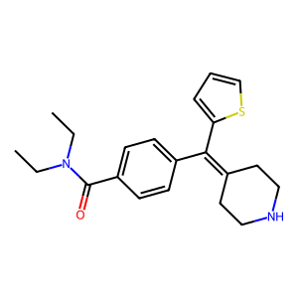
1 | 0.9395 | CCNC(=O)c1ccc(/C(=C2\C[C@@H]3CC[C@H](C2)N3CCc2ccccc2)c2ccccc2)cc1 | 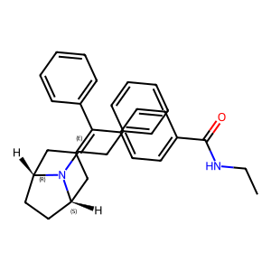
1 | 0.9671 | CCNC(=O)c1ccc(C(=C2CC3CCC(C2)N3CCOc2ccccc2)c2ccccc2)cc1 | 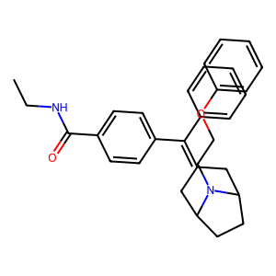
1 | 0.9717 | CCNC(=O)c1ccc(C(=C2CC3CCC(C2)N3CCc2c[nH]c3ccccc23)c2ccccc2)cc1 | 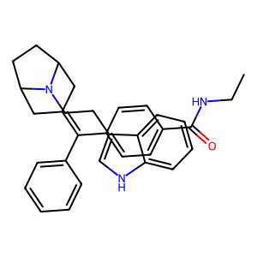
1 | 0.5195 | CCNC(=O)c1ccc(C(=C2CC3CCC(C2)N3Cc2ccccn2)c2ccccc2)cc1 | 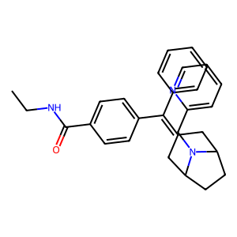
1 | 0.9264 | CCNc1nc2cc3c(cc2s1)C[C@@H]1[C@@H]2CCCC[C@]32CCN1CC1CCC1 | 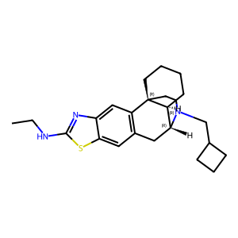
1 | 0.9794 | CCOC(=O)CC[C@H]1[C@H](COCc2ccccc2)[C@]2(OC)CC[C@]13[C@H]1Cc4ccc(OC)c5c4[C@@]3(CCN1CC1CC1)[C@H]2O5 | 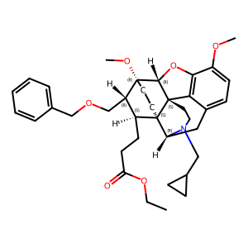
1 | 0.1868 | CCOc1ccc(Cc2nc3cc([N+](=O)[O-])ccc3n2CCN(CC)CC)cc1 | 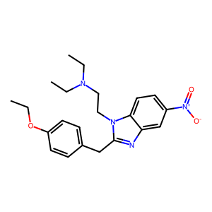
0 | 0.3839 | CCOc1ccc(Nc2nc3cc(C(=O)N(CC)CC)ccc3n2CCC(C)C)cc1 | 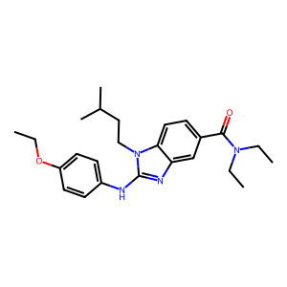
1 | 0.962 | CCc1ccccc1OC(CCN1CCC(n2c(O)nc3ccccc32)CC1)C(C)C | 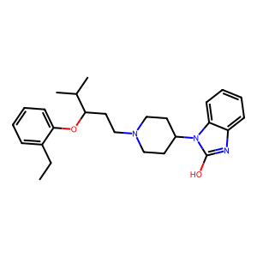
1 | 0.9988 | CCn1cc(-c2ccccc2)c2c1[C@@H]1Oc3c(O)ccc4c3[C@@]13CCN(CC1CC1)C(C4)[C@]3(O)C2 | 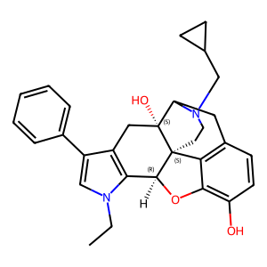
1 | 0.9358 | CN(C(=O)Cc1ccc2c(c1)CN(S(C)(=O)=O)C2)[C@H](CN1CCCC1)c1ccccc1 | 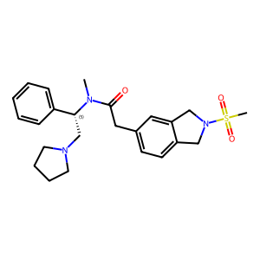
1 | 0.7634 | CN(C(=O)Cc1cccc2occc12)[C@H]1CC[C@@]2(CCCO2)C[C@@H]1N1CCCC1 | 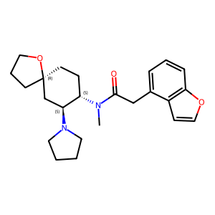
1 | 0.7281 | CN(C)C1(c2ccc(F)cc2)CCC2(CC1)c1sc3ccccc3c1CC[S+]2[O-] | 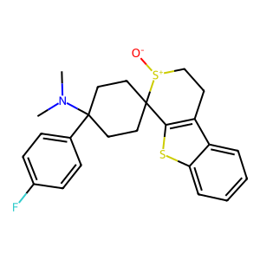
0 | 0.1622 | CN(C)C1(c2ccccc2)CCC(c2cccs2)(N(C)C)CC1 | 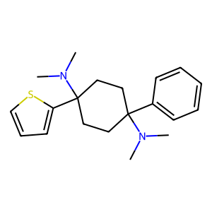
1 | 0.5031 | CN(C)C1(c2ccccc2)CCC2(CC1)NCCc1c2[nH]c2ccc(F)cc12 | 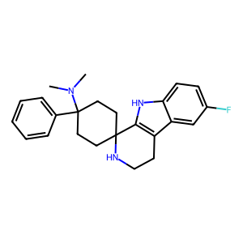
1 | 0.9466 | CN(C)[C@]1(c2ccccc2)CC[C@@]2(CCCc3c4ccccc4[nH]c32)CC1 | 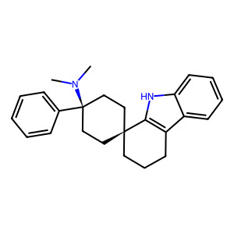
1 | 0.993 | CN(C)c1ccc(/C=C2\C[C@@]3(O)[C@H]4Cc5ccc(O)c6c5[C@@]3(CCN4CC3CC3)[C@@H](O6)C2=O)cc1 | 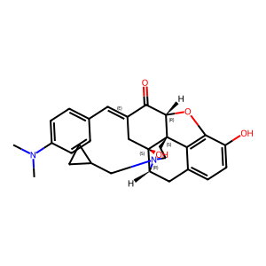
0 | 0.411 | CN(C)c1nnc(-c2ccc(C(C)(C)C)cc2)n1-c1cccc(O)c1 | 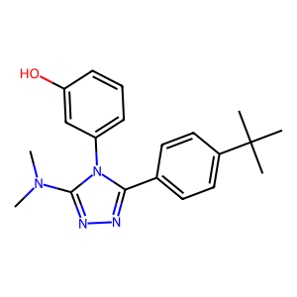
1 | 0.641 | CN(CC1(C)CCC(c2ccccc2)(N(C)C)CC1)c1c[nH]c2ccccc12 | 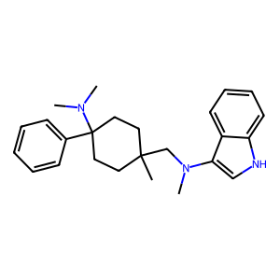
0 | 0.9544 | CN1C(=O)C2(CCN(CC3CCCCCCC3)CC2)c2cc(C(F)(F)F)ccc21 | 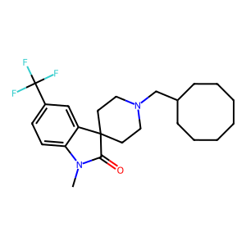
1 | 0.9998 | CN1C(=O)[C@@H](CCO)CC2=C1[C@@H]1Oc3c(O)ccc4c3[C@@]13CCN(C)[C@H](C4)[C@]3(O)C2 | 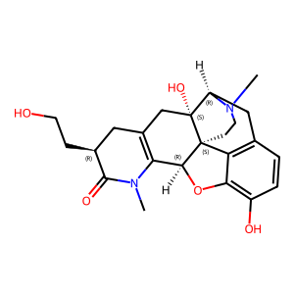
1 | 0.9976 | CN1CC[C@]23c4c5ccc(O)c4O[C@H]2C(=O)CC[C@@]3(NC(=O)/C=C/c2ccc([N+](=O)[O-])cc2)[C@H]1C5 | 
1 | 0.9997 | CN1CC[C@]23c4c5ccc(O)c4O[C@H]2C2=C(CCC(=O)N2Cc2ccccc2)C[C@@]3(O)[C@H]1C5 | 
1 | 0.9975 | CN1CC[C@]23c4c5ccc(O)c4O[C@H]2[C@@H](O)C=C[C@H]3[C@H]1C5 | 
1 | 0.9999 | CN1CC[C@]23c4c5ccc(O)c4O[C@H]2c2[nH]c4ccccc4c2C[C@@]3(CCCc2ccccc2)C1C5 | 
1 | 0.9981 | CN1CC[C@]23c4c5ccc(O)c4O[C@H]2c2ncc(-c4ccc(Cl)cc4)cc2C[C@@]3(OC/C=C/c2ccccc2)[C@H]1C5 | 
1 | 0.472 | CN1C[C@@H]2[C@H](C1)CN(c1ccccc1)C21CCN(C2CCCCCCCCC2)CC1 | 
1 | 0.6997 | CN1c2ccc(Cl)cc2C(c2ccccc2)=NC[C@@H]1CCNC(=O)c1cccs1 | 
1 | 0.9034 | CN1c2ccccc2C(c2ccccc2)=NCC1CCNC(=O)c1cccs1 | 
1 | 0.9462 | CN1c2ccccc2C(c2ccccc2F)=NCC1CCNC(=O)c1ccsc1 | 
1 | 0.5343 | CNC(=O)CN1N=C(c2ccccc2)C2(CCN(C3CCC(C(C)C)CC3)CC2)C1=O | 
1 | 0.9856 | CNC(=O)COCC(=O)NCCCCCCCNC(=O)COCC(=O)N[C@@H]1CC[C@@]2(O)[C@H]3Cc4ccc(O)c5c4[C@@]2(CCN3CC2CC2)[C@H]1O5 | 
1 | 0.8315 | CNC(=O)Cn1c(=O)n(C2CCN(C3CCC(C)(C)CC3(C)C)CC2)c2ccccc21 | 
1 | 0.4181 | CNC(=O)Cn1c(=O)n(C2CCN(C3CCCCCCCCC3)CC2)c2ccccc21 | 
1 | 0.7208 | CNC(=O)Cn1c(=O)n(C2CCN([C@H]3CC[C@H](C(C)C)CC3)CC2)c2ccccc21 | 
1 | 0.7921 | CNCCn1c(=O)n(C2CCN(CCC(Oc3cc(OC)ccc3C)C(C)C)CC2)c2ccccc21 | 
1 | 0.0172 | COC(=O)N1CCN(C(=O)Cc2ccc(Cl)c(Cl)c2)[C@H](CN2CCCC2)C1 | 
0 | 0.257 | COC(=O)[C@@H]1C[C@H](NC(C)=O)C(=O)[C@H]2[C@@]1(C)CC[C@H]1C(=O)O[C@H](c3ccoc3)C[C@]21C | 
1 | 0.4446 | COC(=O)[C@@H]1C[C@H](OC(=O)c2ccc(OC)cc2)C(=O)[C@H]2[C@@]1(C)CC[C@H]1C(=O)O[C@H](c3ccoc3)C[C@]21C | 
1 | 0.7501 | COC(=O)[C@@H]1C[C@H](OC(=O)c2ccsc2)C(=O)[C@H]2[C@@]1(C)CC[C@H]1C(=O)O[C@H](c3ccoc3)C[C@]21C | 
0 | 0.2511 | COC(=O)[C@@H]1C[C@H](OC(C)=O)C(=O)[C@H]2[C@@]1(C)CC[C@H]1C(=O)O[C@H](/C=C\c3ccoc3)C[C@]21C | 
1 | 0.865 | COCCOCCOCCOCCOCCOCCO[C@H]1CC[C@@]2(O)[C@H]3Cc4ccc(O)c5c4[C@@]2(CCN3CC2CCC2)C1O5 | 
1 | 0.8471 | COCCOCCOCCOC[C@H]1C[C@@]23CC[C@]1(OC)[C@@H]1Oc4c(OC)ccc5c4[C@@]12CCN(CC1CC1)[C@@H]3C5 | 
1 | 0.8822 | COCCOCCOCCOc1ccc(COC[C@H]2C[C@@]34CC[C@]2(OC)[C@@H]2Oc5c(OC)ccc6c5[C@@]23CCN(CC2CC2)[C@@H]4C6)cc1 | 
1 | 0.9993 | CO[C@@H](C)[C@@H]1CC23C=C[C@]1(OC)[C@H]1Oc4c(O)ccc5c4C12CCN(C)C3C5 | 
1 | 0.9982 | CO[C@@]12C(O)C[C@]3(C[C@@H]1[C@H](C)O)[C@H]1Cc4ccc(O)c5c4[C@@]3(CCN1C)[C@H]2O5 | 
1 | 0.9899 | CO[C@@]12CCC(=O)[C@@H]3Oc4c(O)ccc5c4[C@@]31CCN(C)[C@@H]2C5 | 
1 | 0.9922 | CO[C@@]12CCC(=O)[C@]3(C)Oc4c(O)ccc5c4[C@]13CCN(C)[C@@H]2C5 | 
1 | 0.9913 | CO[C@@]12CCC[C@@H]3Oc4c(O)ccc5c4[C@@]31CCN(C)[C@@H]2C5 | 
1 | 0.9894 | CO[C@@]12CCC[C@]3(C)Oc4c(O)ccc5c4[C@@]31CCN(C)[C@@H]2C5 | 
1 | 0.9985 | CO[C@@]12CC[C@]3(C[C@@H]1C(=O)NCCCCCCNC(=O)OC(C)(C)C)[C@H]1Cc4ccc(O)c5c4[C@@]3(CCN1C)[C@H]2O5 | 
1 | 0.9988 | CO[C@@]12CC[C@]3(C[C@@H]1COCc1cccc(Cl)c1)[C@H]1Cc4ccc(O)c5c4[C@@]3(CC[N+]1(C)CC1CC1)[C@H]2O5 | 
1 | 0.9991 | CO[C@@]12CC[C@]3(C[C@@H]1COCc1cccc(NC(=O)c4ccccc4)c1)[C@H]1Cc4ccc(O)c5c4[C@@]3(CCN1CC1CC1)[C@H]2O5 | 
1 | 0.9176 | CO[C@@]12CC[C@]3(C[C@@H]1COCc1ccccc1)[C@H]1Cc4ccc(C(=O)O)c5c4[C@@]3(CCN1C)[C@H]2O5 | 
1 | 0.9949 | CO[C@@]12CC[C@]3(C[C@@H]1COCc1ccccc1)[C@H]1Cc4ccc(C(N)=O)c5c4[C@@]3(CCN1C)[C@H]2O5 | 
1 | 0.995 | CO[C@@]12CC[C@]3(C[C@@H]1COCc1ccccc1)[C@H]1Cc4ccc(C(N)=O)c5c4[C@@]3(CCN1CC1CC1)[C@H]2O5 | 
1 | 0.9983 | CO[C@@]12CC[C@]3(C[C@@H]1COCc1ccoc1)[C@H]1Cc4ccc(O)c5c4[C@@]3(CC[N+]1(C)CC1CC1)[C@H]2O5 | 
1 | 0.9974 | CO[C@@]12CC[C@]3(C[C@@H]1[C@@](C)(O)c1ccc(C(C)(C)C)cc1)[C@H]1Cc4ccc(O)c5c4[C@@]3(CCN1CC1CC1)[C@H]2O5 | 
1 | 0.9601 | COc1cc(C(=O)N[C@@H]2CC[C@@]3(O)[C@H]4Cc5ccc(O)c6c5[C@@]3(CCN4CC3CC3)[C@H]2O6)ccn1 | 
1 | 0.9145 | COc1ccc(C)c(OC(CCN2CCC(n3c(=O)n(CC(=O)NCCO)c4ccccc43)CC2)C(C)C)c1 | 
1 | 0.7011 | COc1ccc(C)c(OC(CCN2CCC(n3c(=O)n(Cc4ccncc4)c4ccccc43)CC2)C(C)C)c1 | 
1 | 0.9991 | COc1ccc(CNC(=O)c2ccc3[nH]c4c(c3c2)C[C@@]2(O)C3Cc5ccc(O)c6c5[C@@]2(CCN3CC2CC2)[C@H]4O6)cc1 | 
1 | 0.962 | COc1ccc(CNC[C@@H](O)CN2CN(c3ccccc3)C3(CCN(CCc4ccccc4-c4cccs4)CC3)C2=O)cc1 | 
1 | 0.9777 | COc1ccc(C[C@@H]2NC(=O)[C@H]3CCCN3C(=O)[C@H](Cc3ccccc3)NC(=O)[C@@H](Cc3c[nH]c4ccccc34)NC2=O)cc1 | 
0 | 0.7055 | COc1ccc([C@]2(O)CCCC[C@H]2N2CCC3(CC2)C(=O)NCN3c2ccccc2)cc1 | 
1 | 0.9903 | COc1ccc2c(c1)[C@]13CCN(CC4CC4)[C@H](C2)[C@@H]1Cc1sc(NC(C)=O)nc1C3 | 
1 | 0.9749 | COc1ccc2c3c1O[C@@H]1[C@]34CCN(C)[C@H](C2)[C@]42CC[C@@]1(OC)[C@@H](COCc1ccc(C(C)(C)C)cc1)C2 | 
0 | 0.9688 | COc1ccc2c3c1O[C@@H]1[C@]34CCN(C)[C@H](C2)[C@]42CC[C@@]1(OC)[C@@H](CSc1nc(C)ns1)C2 | 
1 | 0.9852 | COc1ccc2c3c1O[C@@H]1[C@]34CCN(CC3CC3)[C@H](C2)[C@]42CC[C@@]1(OC)[C@@H](COC(=O)[C@@H](N)CC(C)C)C2 | 
1 | 0.9882 | COc1ccc2c3c1O[C@@H]1[C@]34CCN(CC3CC3)[C@H](C2)[C@]42CC[C@@]1(OC)[C@@H](COCc1cccc(C)c1)C2 | 
1 | 0.9909 | COc1ccc2c3c1O[C@@H]1[C@]34CCN(CC3CC3)[C@H](C2)[C@]42CC[C@@]1(OC)[C@@H](COc1ccccc1)C2 | 
1 | 0.965 | COc1ccc2c3c1O[C@H]1C(=O)CC[C@@]4(NC(=O)/C=C/c5ccc(Cl)cc5)[C@@H](C2)N(CC2CC2)CC[C@]314 | 
1 | 0.8944 | COc1ccc2c3c1O[C@H]1C(=O)CC[C@@]4(NCC/C=C/c5ccc(Cl)cc5)[C@@H](C2)N(CC2CC2)CC[C@]314 | 
1 | 0.9861 | COc1ccc2c3c1O[C@H]1c4[nH]c5c(c4C[C@@]4(O)[C@@H](C2)N(CC2CC2)CC[C@]314)C[C@@]1(O)[C@H]2Cc3ccc(O)c4c3[C@@]1(CCN2C)[C@H]5O4 | 
1 | 0.9751 | COc1cccc(CNc2nc3cc4c(cc3s2)C[C@@H]2[C@@H]3CCCC[C@]43CCN2CC2CC2)c1 | 
1 | 0.907 | COc1cccc(N2CNC(=O)C23CCN(C2Cc4cccc5cccc2c45)CC3)c1 | 
0 | 0.0067 | COc1cccc(OC)c1-c1cccn(C(CN2CCC(O)C2)c2ccccc2)c1=O | 
1 | 0.9861 | CS(=O)(=O)CC(=O)N(CCCN1[C@H]2CC[C@@H]1C[C@H](c1cccc(C(N)=O)c1)C2)CC1CCCCC1 | 
1 | 0.9545 | CS(=O)(=O)CC(=O)N(CCN1[C@H]2CC[C@@H]1C[C@H](c1cccc(C(N)=O)c1)C2)Cc1c(F)cccc1F | 
1 | 0.9659 | CS(=O)(=O)Nc1cccc([C@@H]2C[C@@H]3CC[C@H](C2)N3CCN(CC2CCCCC2)C(=O)CO)c1 | 
0 | 0.1602 | Cc1c(C(=O)c2ccc(Cl)cc2)c2ccc(OC(F)(F)F)cc2n1Cc1cccc(O[C@H](C)C(=O)O)c1 | 
1 | 0.9177 | Cc1ccc(CN2CCC(n3c(O)nc4ccccc43)CC2)c(Cl)c1 | 
1 | 0.9238 | Cc1ccc(Cl)c(OC(CCN2CCC(n3c(O)nc4ccccc43)CC2)C(C)C)c1 | 
1 | 0.7445 | Cc1ccc2[nH]c3c(c2c1)CC(C)OC31CCC(c2ccccc2)(N(C)C)CC1 | 
1 | 0.9996 | Cc1ccccc1/C=C/C(=O)N[C@@]12CCC(=O)[C@@H]3Oc4c(O)ccc5c4[C@@]31CCN(CC1CC1)[C@@H]2C5 | 
1 | 0.9588 | Cc1ccccc1CNC[C@@H](O)CN1CN(c2ccccc2)C2(CCN(CCc3ccccc3-c3cccs3)CC2)C1=O | 
1 | 0.9513 | Cc1nc2cc3c(cc2[nH]1)[C@@]1(C)CCN(CC2CC2)C(C3)[C@@H]1C | 
0 | 0.5917 | Cc1nn(-c2ccc(Br)cc2Br)c2c1C(O)CC(C)(C)C2 | 
0 | 0.2003 | Cc1nn(-c2ccc(Cl)cc2Cl)c2c1C(=O)CC(C)(C)C2 | 
0 | 0.8808 | Cc1nn(-c2ccccc2)cc1CN1CCC2(CC1)OCc1ccccc12 | 
0 | 0.1004 | Clc1ccccc1C(c1ccccc1Cl)N1[C@H]2CC[C@@H]1C[C@H](c1ccccn1)C2 | 
1 | 0.9964 | Cn1c2c(c3c1[C@@H]1Oc4c(O)ccc5c4[C@@]14CCN(CC1CC1)[C@H](C5)[C@]4(O)C3)CCCC2 | 
0 | 0.1793 | Fc1ccc2[nH]cc(C3CCN(CC4CCCCCCC4)CC3)c2c1 | 
1 | 0.9713 | N#Cc1cccc(CN2CCC[C@@H]2CNC(=S)N2Cc3ccccc3C[C@H]2CNC(=O)Nc2ccccc2)c1 | 
1 | 0.9995 | N/C(=N/Cc1ccc(O)cc1)Nc1ccc2[nH]c3c(c2c1)C[C@@]1(O)[C@H]2Cc4ccc(O)c5c4[C@@]1(CCN2CC1CC1)[C@H]3O5 | 
1 | 0.9989 | N/C(=N/Cc1ccc([N+](=O)[O-])cc1)Nc1ccc2[nH]c3c(c2c1)C[C@@]1(O)[C@H]2Cc4ccc(O)c5c4[C@@]1(CCN2CC1CC1)[C@H]3O5 | 
1 | 0.9997 | N/C(=N\CCc1ccc2[nH]c3c(c2c1)C[C@@]1(O)[C@H]2Cc4ccc(O)c5c4[C@@]1(CCN2CC1CC1)[C@H]3O5)NCc1ccc(Cl)cc1 | 
0 | 0.4843 | NC(=O)[C@H](CO)Nc1nc2ccccc2n([C@H]2C[C@@H]3CC[C@H](C2)N3C2CCCCCCC2)c1=O | 
1 | 0.9611 | NC(=O)c1ccc(Oc2ccc(CN3CCCC3c3cccc(F)c3)cc2)c(F)c1 | 
1 | 0.946 | NC(=O)c1cccc([C@@H]2C[C@@H]3CC[C@H](C2)N3CCN(CC2CCCCC2)C(=O)C2(O)CC2)c1 | 
1 | 0.9894 | NC(=O)c1cccc([C@@H]2C[C@@H]3CC[C@H](C2)N3CCN(CC2CCCCC2)C(=O)Nc2ccc3c(c2)OCO3)c1 | 
1 | 0.9429 | NC(=O)c1cccc([C@@H]2C[C@@H]3CC[C@H](C2)N3CCN(CC2CCCCC2)C(=O)[C@@H](O)CO)c1 | 
1 | 0.972 | NC(=O)c1cccc([C@@H]2C[C@@H]3CC[C@H](C2)N3CCN(CCC2CCCCC2)C(=O)CO)c1 | 
1 | 0.9958 | O=C(C1CCCCC1)N(CCN1[C@H]2CC[C@@H]1C[C@H](c1cccc(O)c1)C2)CC1CCCCC1 | 
1 | 0.8288 | O=C(CCCCCCCCC(=O)Oc1ccc2c3c1O[C@H]1C(=O)CC[C@@]4(O)[C@@H](C2)N(CC2CC2)CC[C@]314)Oc1ccc2c(c1)[C@@]13CCCCC1[C@@H](C2)N(CC1CCC1)CC3 | 
1 | 0.9177 | O=C(CN1CN(c2ccccc2)C2(CCN(C3CCc4cccc(Cl)c4C3)CC2)C1=O)c1ccccc1 | 
1 | 0.9988 | O=C(CO)N(CCN1[C@H]2CC[C@@H]1C[C@H](c1cccc(O)c1)C2)Cc1ccc(Cl)cc1 | 
1 | 0.9987 | O=C(Cc1ccc(Cl)cc1)N[C@@]12CCC(=O)[C@@H]3Oc4c(O)ccc5c4[C@@]31CCN(CC1CC1)[C@@H]2C5 | 
1 | 0.9928 | O=C(NC[C@@H]1Cc2ccccc2CN1C(=S)NC[C@H]1CCCN1Cc1ccsc1)Nc1ccccc1 | 
1 | 0.9988 | O=C(N[C@@H]1CC[C@@]2(O)[C@H]3Cc4ccc(O)c5c4[C@@]2(CCN3CC2CC2)[C@H]1O5)c1ccc2ccccc2c1 | 
1 | 0.968 | O=C(N[C@@H]1CC[C@@]2(O)[C@H]3Cc4ccc(O)c5c4[C@@]2(CCN3CC2CC2)[C@H]1O5)c1ccncc1 | 
1 | 0.9731 | O=C(N[C@H]1CC[C@@]2(O)[C@H]3Cc4ccc(O)c5c4[C@@]2(CCN3CC2CC2)[C@H]1O5)c1cccnc1 | 
0 | 0.9703 | O=C(Nc1ccccc1)c1ccc(C(=C2CC3CCC(C2)N3CCc2ccccc2)c2ccccc2)cc1 | 
1 | 0.9904 | O=C(O)CCC(=O)N(CCN1[C@H]2CC[C@@H]1C[C@H](c1cccc(O)c1)C2)Cc1ccccc1 | 
0 | 0.0061 | O=C(O)CNCCNc1nc2ccccc2n([C@@H]2C[C@@H]3CC[C@H](C2)N3C2CCCCCCC2)c1=O | 
0 | 0.036 | O=C(O)c1cccc(CNc2nc3ccccc3n([C@@H]3C[C@@H]4CC[C@H](C3)N4C3CCCCCCC3)c2=O)c1 | 
0 | 0.0508 | O=C(O)c1nc2ccccc2n([C@@H]2C[C@@H]3CC[C@H](C2)N3C23CC4CC(CC2C4)C3)c1=O | 
0 | 0.0893 | O=C1C(c2ccc(Cl)c(Cl)c2)CC=CCN1C(CN1CCCC1)c1ccccc1 | 
1 | 0.9021 | O=C1Cc2ccccc2N1C1CCN(C2CCC3CCCCC3C2)CC1 | 
1 | 0.9354 | O=C1N(Cc2ccccc2)CN(c2ccccc2)C12CCN(C1CCc3c(Cl)ccc(Cl)c3C1)CC2 | 
0 | 0.6591 | O=C1NCN(CCc2ccccc2)C12CCN([C@H]1CCCC[C@H]1c1ccccc1)CC2 | 
1 | 0.9614 | O=C1NCN(c2cccc(C(F)(F)F)c2)C12CCN(C1Cc3cccc4cccc1c34)CC2 | 
0 | 0.547 | O=C1NCN(c2ccccc2)C12CCN(C(c1cccc(F)c1)c1cccc(F)c1)CC2 | 
1 | 0.9473 | O=C1NCN(c2ccccc2)C12CCN(C1CCCc3ccccc31)CC2 | 
1 | 0.9613 | O=C1NCN(c2ccccc2)C12CCN(C1CCc3ccc(Cl)cc3C1)CC2 | 
1 | 0.5814 | O=C1NCN(c2ccccc2)C12CCN(Cc1ccccc1Cl)CC2 | 
1 | 0.9473 | O=C1NCN(c2ccccc2)C12CCN([C@H]1CCCc3ccccc31)CC2 | 
0 | 0.3235 | O=C1NC[C@H](c2ccc(F)cc2)C12CCN([C@@H]1CCCC[C@@H]1c1ccc(F)cc1)CC2 | 
0 | 0.6177 | O=C1NC[C@H](c2ccccc2)C12CCN([C@@H]1CCCC[C@@H]1c1ccccc1)CC2 | 
0 | 0.207 | O=C1N[C@@H]2CCCC[C@H]2N1C1CCN(CC2CCCCCCC2)CC1 | 
1 | 0.9996 | O=C1[C@@H](CCO)CC2=C([C@@H]3Oc4c(O)ccc5c4[C@@]34CCN(CC3CC3)[C@H](C5)[C@]4(O)C2)N1Cc1ccccc1 | 
0 | 0.0141 | O=c1c(N2CC[C@@H](O)C2)nc2ccccc2n1C1CCN(C2CCCCCCC2)CC1 | 
1 | 0.9993 | Oc1ccc2c(c1)[C@]1(CCCCCc3ccccc3)CCN(CC3CC3)C[C@@H]1O2 | 
1 | 0.9996 | Oc1ccc2c(c1)[C@]13CCN(CC4CC4)[C@H](C2)[C@]1(O)CCc1c([nH]c2ccccc12)C3 | 
1 | 0.9997 | Oc1ccc2c3c1O[C@H]1c4[nH]c5ccccc5c4C[C@@]4(O)[C@@H](C2)N(CC2CC2)CC[C@]314 | 
1 | 0.9983 | Oc1ccc2c3c1O[C@H]1c4c(c(-c5ccccc5)cn4Cc4ccccc4)C[C@@]4(O)C(C2)N(CC2CC2)CC[C@]314 | 
1 | 0.9954 | Oc1ccc2c3c1O[C@H]1c4ncc(-c5ccc(Cl)cc5)cc4C=C4[C@@H](C2)N(CC2CC2)CC[C@]431 | 
1 | 0.9929 | Oc1ccc2c3c1O[C@H]1c4ncc(-c5ccc(Cl)cc5)cc4C[C@@]4(O)[C@@H](C2)N(CC2CC2)CC[C@]314 | 
1 | 0.9966 | Oc1ccc2c3c1O[C@H]1c4ncc(-c5ccc(Cl)cc5)cc4C[C@@]4(OC/C=C/c5ccccc5)[C@@H](C2)N(CC2CC2)CC[C@]314 | 
1 | 0.9485 | Oc1nc2ccccc2n1C1CCN(Cc2cc3c(cc2Cl)OCO3)CC1 | 
1 | 0.9995 | [11CH3]n1c2c(c3ccccc31)C[C@@]1(O)[C@H]3Cc4ccc(O)c5c4[C@@]1(CCN3CC1CC1)[C@H]2O5 | 
0 | 0.4888 | c1ccc2c(c1)nc(C[C@@H]1COCCN1)n2[C@@H]1C[C@@H]2CCC[C@H](C1)N2[C@H]1C[C@H]2CCCC[C@H](C2)C1 | 

